信用交易
融资融券市场交易数据统计(2023-03-07)

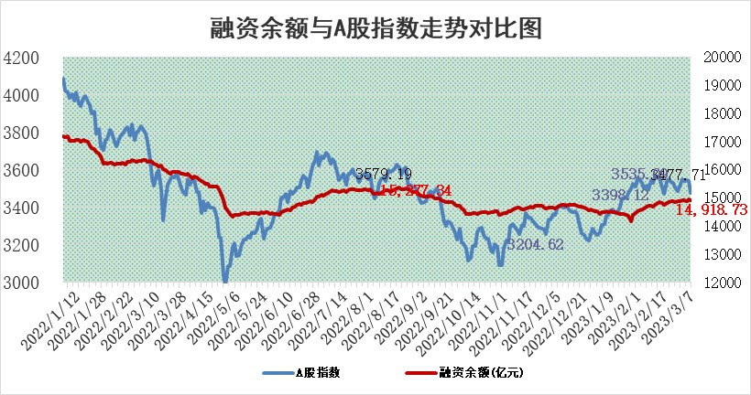
标的证券 | 融资融券余额（亿元） | 融资余额（亿元） | 融券余额（亿元） | 融资买入额（亿元） | 融资融券规模变化（亿元） | 融资余额增幅(‰) | 融券余额增幅(%)
统计数据 | 15,863.04 | 14,918.73 | 944.30 | 716.73 | -38.53 | -1.38 | -1.86

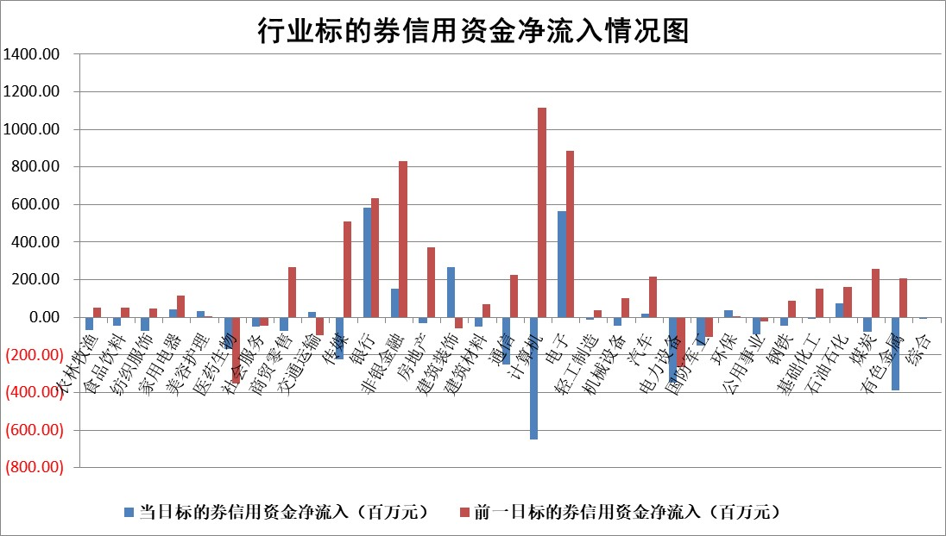

标的基金代码 | 标的基金简称 | 融资余额/市值(%) | 融资余额增幅(%) | 融资买入额/成交金额(%) | （融资余额净增额-融券余额净增额）/市值(‱) | 融券余额降幅(%) | ABS[（融资余额净增额-融券余额净增额）/市值净增额-1](%)
159902 | 华夏中小板ETF | 0.00 | 0.00 | 0.00 | 0.00 | 0.00 | 100.00
159915 | 易方达创业板ETF | 2.32 | 10.49 | 211.74 | 21.26 | -17.52 | 110.03
159919 | 嘉实沪深300ETF | 4.51 | 0.17 | 0.74 | -0.38 | -9.19 | 99.74
159920 | 华夏恒生ETF | 74.17 | 0.28 | 25.26 | 20.84 | 24.48 | 139.95
159922 | 嘉实中证500ETF | 0.71 | -4.13 | 6.28 | 8.81 | 1.41 | 105.55
159925 | 南方沪深300ETF | 0.02 | 17.15 | 0.03 | 0.31 | 0.00 | 100.22
159928 | 消费ETF | 0.74 | 0.04 | 5.27 | 0.44 | 3.14 | 100.21
159934 | 易方达黄金ETF | 437.95 | -0.18 | 9.42 | -80.92 | 0.00 | 752.85
159939 | 全指信息技术ETF | 0.53 | 2.14 | 32.13 | 1.13 | 2.59 | 100.43
159940 | 全指金融地产ETF | 0.15 | -2.55 | 0.06 | -0.38 | 0.00 | 99.56
159995 | 半导体芯片ETF | 2.10 | 6.66 | 232.63 | 13.78 | 4.58 | 104.89
159997 | 天弘中证电子ETF | 1.51 | 0.38 | 1.45 | 0.59 | 2.83 | 100.20
159998 | 天弘中证计算机主题ETF | 0.36 | 1.22 | 0.05 | 0.43 | 0.00 | 100.15
510050 | 华夏上证50ETF | 9.38 | -0.06 | 36.37 | -2.76 | -12.50 | 99.08
510180 | 华安上证180ETF | 0.46 | 0.37 | 1.07 | 0.38 | 17.25 | 100.27
510880 | 华泰柏瑞红利ETF | 0.24 | 8.71 | 0.67 | 1.76 | -5.95 | 101.38
510900 | 易方达恒生H股ETF | 104.28 | -0.12 | 40.46 | -12.99 | 0.00 | 82.29
511010 | 5年期国债ETF | 0.00 | 0.00 | 0.00 | 0.00 | 0.00 | 100.00
511380 | 可转债及可交换债券ETF | 10.85 | 3.29 | 4.59 | 34.55 | 0.00 | 136.45
512000 | 全指证券ETF | 6.31 | 0.26 | 18.73 | 4.59 | 7.43 | 102.57
512010 | 沪深300医药卫生ETF | 4.26 | 2.56 | 45.22 | 11.25 | 3.83 | 200.70
512070 | 沪深300非银ETF | 1.34 | -1.73 | 40.80 | -1.11 | 8.23 | 99.63
512400 | 南方中证申万有色金属ETF | 1.17 | -0.17 | 0.41 | 5.73 | 14.09 | 103.78
512580 | 广发中证环保产业ETF | 0.81 | -5.70 | 0.15 | -4.24 | 1.22 | 95.59
512660 | 国泰中证军工ETF | 2.54 | -4.76 | 12.20 | -14.00 | -2.49 | 92.43
512800 | 华宝中证银行ETF | 17.25 | -0.95 | 3.17 | -19.86 | -10.15 | 68.63
512980 | 广发中证传媒ETF | 0.79 | -9.81 | 38.01 | -8.50 | 2.08 | 96.61
515030 | 华夏中证新能源汽车ETF | 2.24 | 14.01 | 52.20 | 27.92 | 0.93 | 124.10
515050 | 华夏中证5G通信主题ETF | 1.46 | 3.37 | 27.23 | 3.97 | -7.10 | 101.65
515070 | 华夏中证人工智能ETF | 1.55 | -2.86 | 2.59 | -4.57 | 0.00 | 97.27
标的股票比较指标 |  | 融资余额/流通A股市值(%) | 融资余额增幅(%) | 融资买入额/成交金额(%) | （融资余额净增额-融券余额净增额）/流通A股市值(‱) | 融券余额降幅(%) | ABS[（融资余额净增额-融券余额净增额）/流通A股市值净增额-1](%)
前十名标的个股 |  | 仁东控股 | 博睿数据 | 申达股份 | 博睿数据 | 节能铁汉 | 宏微科技
 |  | 海兰信 | 嘉友国际 | 海立股份 | 朗科科技 | 三祥新材 | 浪潮信息
 |  | 莱茵生物 | 青岛银行 | 外高桥 | 云从科技 | 达华智能 | 视觉中国
 |  | 全柴动力 | 国机重装 | 华业香料 | 当虹科技 | 三江购物 | 天奥电子
 |  | 永信至诚 | 品高股份 | 信捷电气 | 汇隆新材 | 金达莱 | 云路股份
 |  | 先惠技术 | 黔源电力 | 长城证券 | 伟创电气 | 国机精工 | 芯原股份
 |  | 数码视讯 | 天下秀 | 汇隆新材 | 品高股份 | 苏州高新 | 普门科技
 |  | 亚通股份 | 信捷电气 | 四川成渝 | 炬芯科技 | 共同药业 | 聚光科技
 |  | 中体产业 | 伟创电气 | 闰土股份 | 理工导航 | 创元科技 | 标榜股份
 |  | 司尔特 | 朗科科技 | 康欣新材 | 鸿博股份 | 联合光电 | 亚虹医药
后十名标的个股 |  | 泽达易盛 | 普门科技 | 丰乐种业 | 唯赛勃 | 东风科技 | 亚星客车
 |  | 中航机电 | 奥福环保 | 泽达易盛 | 菲菱科思 | 方邦股份 | 润达医疗
 |  | 欧派家居 | 润达医疗 | 中航机电 | 熵基科技 | 信测标准 | 一汽解放
 |  | 中国人寿 | 周大生 | 搜于特 | 中远海科 | 成都先导 | 博睿数据
 |  | 中信特钢 | 星环科技 | 蓝光发展 | 汉宇集团 | 玉龙股份 | 西藏天路
 |  | 三棵树 | 汉宇集团 | 泛海控股 | 汤姆猫 | 中孚实业 | 华设集团
 |  | 奕瑞科技 | 熵基科技 | 三棵树 | 英诺特 | 精准信息 | 硕贝德 | ;
 |  | 岱美股份 | 中牧股份 | 浩欧博 | 亨迪药业 | 常熟汽饰 | 博威合金
 |  | 宁沪高速 | 弘信电子 | 聚胶股份 | 润达医疗 | 晓鸣股份 | 诺诚健华
 |  | 晨光股份 | 菲菱科思 | 浙能电力 | 金鹰重工 | 建工修复 | 三孚新科
说明：1.以上普通交易数据和信用交易数据皆以交易日收盘后数据为基准；2.上述标的证券总数据只计算标的证券市场总数据，不包括从标的证券中调出去标的证券数据，所以与交易所公布的总值略有不同； 3.上述行业采用申万一级行业分类；4.以上标的基金和标的个股中比较的6个指标值中：前5个（从左至右）为正向指标，值越大排名越靠前；第6个为逆向指标，值越小，排名越靠前；5.第6个指标中ABS[]表示求绝对值，其主要用于考量信用资金相对净流入对股价相对净变化的贡献程度；6.数据来源：wind，交易所。

 | 证券代码 | 新增融资余额 | 融资买入额 | 融资买入增幅前10
远大智能 | 002689 | 28175353 | 42268582 | 199%
亚太股份 | 002284 | 21555247 | 34242865 | 82%
赛诺医疗 | 688108 | 72122899 | 101076547 | 78%
湖南发展 | 000722 | 66023557 | 137112987 | 75%
柘中股份 | 002346 | 14584119 | 36845980 | 58%
国城矿业 | 000688 | 24683149 | 48240585 | 54%
兆新股份 | 002256 | 1985058 | 4066269 | 52%
凯美特气 | 002549 | 33806472 | 61340055 | 52%
华昌达 | 300278 | 13474542 | 19303225 | 48%
新华联 | 000620 | 27311937 | 39201759 | 43%

 | 证券代码 | 新增融资余额 | 融资买入额 | 融资买入增幅前10
兔宝宝 | 002043 | 73310337 | 89923983 | 334%
捷昌驱动 | 603583 | 26026415 | 31686727 | 262%
湘财股份 | 600095 | 94196837 | 132280449 | 252%
中谷物流 | 603565 | 49103883 | 60098371 | 234%
中青宝 | 300052 | 24215352 | 31377809 | 98%
顾家家居 | 603816 | 138518545 | 188424210 | 78%
喜临门 | 603008 | 31503289 | 48351944 | 77%
财信发展 | 000838 | 10831830 | 17666790 | 74%
苏州银行 | 002966 | 10578096 | 19143736 | 72%
金诚信 | 603979 | 23858538 | 36098133 | 60%

